LEVY
Parámetro | Valor | Aleatorio | Dato | Indicador | Calculado de datos | Cálculo paramétrico
miu | 0 | 0.8176743802 | 18.815599821 | media | 33694.808478 | inf
c | 1 | 0.35177285908 | 1.1533339606 | varianza | 1.6791257186E+12 | inf
 |  | 0.5538853774 | 2.8538609806 | desviación | 1295810.8344 | inf
 |  | 0.9163490104 | 90.644628193 | asimetria | 43.661634459 | undefined
 |  | 0.77532188235 | 12.275217407 | curtosis | 1959.0724923 | undefined
 |  | 0.88604167158 | 48.687638754 | mediana | 2.0334361364 | 2.1981093383
 |  | 0.21492243846 | 0.65021403282 | moda |  | 0.33333333333
 |  | 0.13780534654 | 0.4540715719
$$E[x]$$
 |  | 0.92136515297 | 102.62195529 | Momentos no centrados
$$E[x^{2}]$$
 |  | 0.62757685014 | 4.2487908576 |  | 33694.808478
$$E[x^{3}]$$
 |  | 0.64522444634 | 4.7175557933 |  | 1.6794829652E+12
$$E[x^{4}]$$
 |  | 0.93686759891 | 159.39241828 |  | 9.5037930239E+19
 |  | 0.27572868758 | 0.84173448931 |  | 5.5363304592E+27
 |  | 0.93720516778 | 161.11432776
$$μ_{1}$$
 |  | 0.24285722492 | 0.73317448234 | Momentos centrados
$$μ_{2}$$
 |  | 0.46905688649 | 1.9076802177 |  | 0
$$μ_{3}$$
 |  | 0.81169042366 | 17.61770525 |  | 1.6783476251E+12
$$μ_{4}$$
 |  | 0.93467925695 | 148.86955779 |  | 9.4868237179E+19
 |  | 0.0081754418305 | 0.14296673483 |  | 5.5235327566E+27
 |  | 0.72452166241 | 8.0514390025
 |  | 0.41779178753 | 1.5231866274
 |  | 0.59362246566 | 3.5121910958
 |  | 0.85132416827 | 28.465952703
 |  | 0.30021551948 | 0.93176100138
 |  | 0.53305534352 | 2.5735805216
 |  | 0.055197759471 | 0.27202728557
 |  | 0.75618784455 | 10.372963707
 |  | 0.40956353546 | 1.4704426098
 |  | 0.87413391369 | 39.850709657
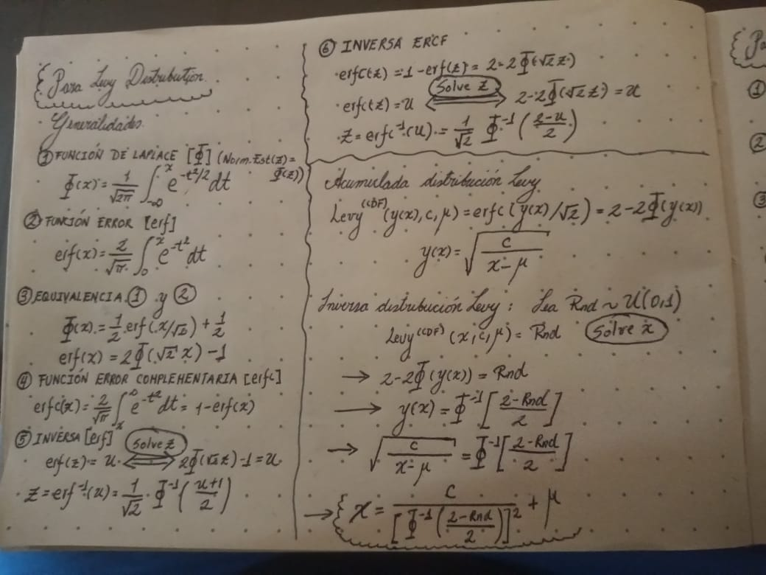
 |  | 0.22794127765 | 0.68791787217
 |  | 0.92143437118 | 102.80344853
 |  | 0.892776006 | 55.038820106
 |  | 0.86697497196 | 35.641775769
 |  | 0.031581542472 | 0.21640012546
 |  | 0.75318488113 | 10.113865036
 |  | 0.75492553358 | 10.262890059
 |  | 0.16579188082 | 0.52067394275
 |  | 0.49563769642 | 2.1539448531
 |  | 0.77405713544 | 12.134394508
 |  | 0.98651957206 | 3502.9298348
 |  | 0.48600281377 | 2.0603110304
 |  | 0.65424844233 | 4.9853984563
 |  | 0.80594875074 | 16.570905143
 |  | 0.30696508381 | 0.95813993321
 |  | 0.11299524745 | 0.39811743719
 |  | 0.87854215679 | 42.820677089
 |  | 0.61975632434 | 4.0615701365
 |  | 0.23707552073 | 0.71535882874
 |  | 0.39732863365 | 1.395876004
 |  | 0.34095761313 | 1.1027457124
 |  | 0.95017379516 | 256.09398125
 |  | 0.29793373411 | 0.9230030734
 |  | 0.91383275829 | 85.408697248
 |  | 0.068123124224 | 0.30051014517
 |  | 0.35947411886 | 1.190859544
 |  | 0.62432556234 | 4.1695392477
 |  | 0.19933247403 | 0.60706925826
 |  | 0.88478882252 | 47.627261093
 |  | 0.02248461493 | 0.19201636917
 |  | 0.77513288149 | 12.254022094
 |  | 0.67716674609 | 5.7692513858
 |  | 0.29765165591 | 0.92192590667
 |  | 0.97026809246 | 719.83587363
 |  | 0.95226933157 | 279.10430658
 |  | 0.92146298307 | 102.8786104
 |  | 0.010321880977 | 0.1520107239
 |  | 0.92378476587 | 109.26282674
 |  | 0.35157242978 | 1.1523744077
 |  | 0.89438769254 | 56.741754887
 |  | 0.14833274544 | 0.47862619087
 |  | 0.37752254193 | 1.2841028766
 |  | 0.17188325817 | 0.53577906949
 |  | 0.42172394684 | 1.5491719287
 |  | 0.49883805185 | 2.1862340849
 |  | 0.84782169379 | 27.155433005
 |  | 0.027617054293 | 0.20610842684
 |  | 0.52145618419 | 2.4330176274
 |  | 0.64338990035 | 4.6655714692
 |  | 0.23250975804 | 0.70153681286
 |  | 0.82001186821 | 19.316292179
 |  | 0.28176218627 | 0.86313256574
 |  | 0.97244611073 | 838.18832531
 |  | 0.80988535495 | 17.278373654
 |  | 0.50170692871 | 2.2157036609
 |  | 0.19215397384 | 0.58788080964
 |  | 0.6043991833 | 3.7256194035
 |  | 0.064590368176 | 0.29279061925
 |  | 0.17644726996 | 0.5472567301
 |  | 0.041579171267 | 0.24083312257
 |  | 0.22071743469 | 0.6667997583
 |  | 0.19071136532 | 0.58407337777
 |  | 0.11991749764 | 0.41349684331
 |  | 0.18461809254 | 0.56816519403
 |  | 0.43809560046 | 1.6631588819
 |  | 0.87236173734 | 38.742549282
 |  | 0.080502889437 | 0.3273622889
 |  | 0.35451901959 | 1.1665674634
 |  | 0.81977868538 | 19.265467974
 |  | 0.29325170042 | 0.90527842662
 |  | 0.28671539856 | 0.88107211875
 |  | 0.049841701378 | 0.25995792985
 |  | 0.65523174175 | 5.0158587735
 |  | 0.62117983049 | 4.0947894897
 |  | 0.79987346199 | 15.559900903
 |  | 0.69619394713 | 6.5590272553
 |  | 0.58477558569 | 3.3492143323
 |  | 0.41306855576 | 1.4926456117
 |  | 0.67209775984 | 5.5816623495
 |  | 0.8130870693 | 17.887030817
 |  | 0.92986788722 | 129.0997842
 |  | 0.12656038238 | 0.42841317936
 |  | 0.62203376776 | 4.1148970627
 |  | 0.41658984602 | 1.5153459772
 |  | 0.39504864558 | 1.3824648355
 |  | 0.44134762082 | 1.6869775911
 |  | 0.31178113269 | 0.97740671651
 |  | 0.81567904617 | 18.403179284
 |  | 0.077050203685 | 0.31989248185
 |  | 0.49329505654 | 2.1306919738
 |  | 0.80841092704 | 17.008284834
 |  | 0.8902767984 | 52.545025995
 |  | 0.26949906806 | 0.82014611986
 |  | 0.66797990581 | 5.4355453415
 |  | 0.18083572577 | 0.55842758703
 |  | 0.012692143931 | 0.16099113121
 |  | 0.20239330854 | 0.61537723244
 |  | 0.33154515995 | 1.0606105385
 |  | 0.82451769279 | 20.338502527
 |  | 0.43043411623 | 1.6086174728
 |  | 0.83628739028 | 23.418101555
 |  | 0.53590023418 | 2.609662568
 |  | 0.071046427952 | 0.30687300902
 |  | 0.56772188791 | 3.0627012213
 |  | 0.20034295629 | 0.60980348913
 |  | 0.47559079045 | 1.9648032289
 |  | 0.43846683065 | 1.6658573625
 |  | 0.54819421655 | 2.7734472282
 |  | 0.60665877277 | 3.772600441
 |  | 0.21920959473 | 0.66245433379
 |  | 0.11600245071 | 0.40477954144
 |  | 0.064399244615 | 0.29237187241
 |  | 0.27678117705 | 0.84543200295
 |  | 0.25700895281 | 0.77833286859
 |  | 0.097263387173 | 0.36365583937
 |  | 0.72467303107 | 8.0606703264
 |  | 0.75901346961 | 10.625655296
 |  | 0.13444261366 | 0.44634065633
 |  | 0.67289242689 | 5.6104962101
 |  | 0.65892908443 | 5.1327567347
 |  | 0.00059464791515 | 0.084798528956
 |  | 0.50974811898 | 2.3010504668
 |  | 0.47756420435 | 1.9824729436
 |  | 0.039729106547 | 0.23643925814
 |  | 0.38073798699 | 1.3015449102
 |  | 0.47573214713 | 1.9660623766
 |  | 0.023689103641 | 0.19541739043
 |  | 0.3439559737 | 1.116531553
 |  | 0.88425652704 | 47.187128225
 |  | 0.94312338102 | 196.46082597
 |  | 0.56124288956 | 2.9624643908
 |  | 0.57302040026 | 3.148070702
 |  | 0.96632703408 | 561.12474577
 |  | 0.82183144352 | 19.719762232
 |  | 0.38517335051 | 1.326040028
 |  | 0.065166520494 | 0.29405220869
 |  | 0.89488446146 | 57.282506742
 |  | 0.45663480205 | 1.8046285225
 |  | 0.0070924097038 | 0.13794215665
 |  | 0.033417666864 | 0.22103097735
 |  | 0.14308609019 | 0.46631953045
 |  | 0.099496047911 | 0.36851375674
 |  | 0.13805459696 | 0.4546466735
 |  | 0.70034054797 | 6.7513813073
 |  | 0.13631717268 | 0.45064388188
 |  | 0.79035140498 | 14.148570041
 |  | 0.42241624034 | 1.5538006659
 |  | 0.31118391913 | 0.97499697869
 |  | 0.28971133255 | 0.89209063345
 |  | 0.87005263528 | 37.366106543
 |  | 0.1685707059 | 0.52753512315
 |  | 0.29681845751 | 0.91875120965
 |  | 0.66845808308 | 5.4522343506
 |  | 0.082887141966 | 0.33251745912
 |  | 0.33949621867 | 1.0960912676
 |  | 0.014339356469 | 0.16678129251
 |  | 0.63073807232 | 4.3278575659
 |  | 0.24345512617 | 0.73503723675
 |  | 0.86929037476 | 36.927663368
 |  | 0.65185229445 | 4.9122471474
 |  | 0.089967830058 | 0.34783226771
 |  | 0.89174897224 | 53.993092376
 |  | 0.29293988529 | 0.90410956663
 |  | 0.09265556076 | 0.35365426974
 |  | 0.32262649019 | 1.0222135324
 |  | 0.93268846185 | 140.17444224
 |  | 0.34138560826 | 1.1047025734
 |  | 0.6569516326 | 5.0697668803
 |  | 0.72986746141 | 8.3869143479
 |  | 0.94536794454 | 212.96365486
 |  | 0.83101705854 | 21.959478124
 |  | 0.55300803303 | 2.8412651663
 |  | 0.73288141249 | 8.5849903855
 |  | 0.81689608615 | 18.653128019
 |  | 0.67038382126 | 5.5201808262
 |  | 0.17044805538 | 0.53219849456
 |  | 0.16401171417 | 0.51630407888
 |  | 0.060038902151 | 0.28278066685
 |  | 0.34913875912 | 1.1407908226
 |  | 0.60905490002 | 3.8233099394
 |  | 0.23930374414 | 0.72218287962
 |  | 0.5838804682 | 3.333298727
 |  | 0.22071679163 | 0.66679790055
 |  | 0.32217224501 | 1.0202961478
 |  | 0.50757213381 | 2.2775461586
 |  | 0.82514494214 | 20.487102392
 |  | 0.86791418513 | 36.1552326
 |  | 0.93996318853 | 176.28851286
 |  | 0.27334878845 | 0.83342753288
 |  | 0.54399994962 | 2.7160891028
 |  | 0.85911438906 | 31.739153096
 |  | 0.12641272161 | 0.42807978586
 |  | 0.37853303598 | 1.2895560648
 |  | 0.1787880412 | 0.55319845095
 |  | 0.39083301709 | 1.3580521292
 |  | 0.080643052014 | 0.32766538721
 |  | 0.003216018336 | 0.11519841341
 |  | 0.32729763047 | 1.0421437564
 |  | 0.29457180523 | 0.91024282544
 |  | 0.93487516513 | 149.76857332
 |  | 0.55630586939 | 2.8889972994
 |  | 0.57242372283 | 3.138299027
 |  | 0.84892700992 | 27.559180162
 |  | 0.41556912127 | 1.5087245251
 |  | 0.42299671463 | 1.5576943326
 |  | 0.7726390621 | 11.979284957
 |  | 0.95502683632 | 314.42200003
 |  | 0.43540269869 | 1.6437401499
 |  | 0.70038508006 | 6.7534904794
 |  | 0.49659251866 | 2.1635145726
 |  | 0.73653722596 | 8.8344266386
 |  | 0.057445848544 | 0.27703659258
 |  | 0.95230101429 | 279.47564752
 |  | 0.99500115859 | 25476.263003
 |  | 0.68145085465 | 5.9348164495
 |  | 0.75048043378 | 9.8884801265
 |  | 0.75205104153 | 10.018474733
 |  | 0.19454458203 | 0.59422575805
 |  | 0.57500248187 | 3.1808253942
 |  | 0.94725341887 | 228.4852095
 |  | 0.077702917608 | 0.3213052598
 |  | 0.79666542899 | 15.062220598
 |  | 0.65605837304 | 5.041667885
 |  | 0.59504716318 | 3.5394360546
 |  | 0.84464546306 | 26.042803067
 |  | 0.97907609733 | 1453.7682048
 |  | 0.57255340737 | 3.1404193837
 |  | 0.36105597691 | 1.1987289173
 |  | 0.11407551224 | 0.40050740949
 |  | 0.66511269701 | 5.336968491
 |  | 0.2499813748 | 0.7556249955
 |  | 0.84807678693 | 27.247831153
 |  | 0.32737477949 | 1.0424762233
 |  | 0.08208113067 | 0.33077484969
 |  | 0.95696056927 | 343.34089287
 |  | 0.73606795971 | 8.8018281068
 |  | 0.60346506454 | 3.706430779
 |  | 0.38816150341 | 1.3428342491
 |  | 0.35905940212 | 1.1888056759
 |  | 0.45610877265 | 1.8004174818
 |  | 0.71633331725 | 7.5738596063
 |  | 0.84510892606 | 26.200899243
 |  | 0.12844514069 | 0.43267631292
 |  | 0.68111631996 | 5.9216475973
 |  | 0.39110208103 | 1.3595955894
 |  | 0.35420773735 | 1.1650592937
 |  | 0.71430752679 | 7.4619926675
 |  | 0.36499527588 | 1.218572124
 |  | 0.38791939781 | 1.3414646713
 |  | 0.91678079353 | 91.591163911
 |  | 0.87372388208 | 39.590158937
 |  | 0.067667539517 | 0.29951665811
 |  | 0.77979888426 | 12.793349986
 |  | 0.96951321474 | 684.6134469
 |  | 0.27257386109 | 0.83073866798
 |  | 0.56437624649 | 3.0103852858
 |  | 0.86109734373 | 32.66147384
 |  | 0.69049951179 | 6.3073516921
 |  | 0.14377621438 | 0.467930272
 |  | 0.48769444664 | 2.0763735234
 |  | 0.52012365333 | 2.417513776
 |  | 0.30362996056 | 0.94501610307
 |  | 0.061886199141 | 0.28685346029
 |  | 0.82342314485 | 20.082978512
 |  | 0.15420461418 | 0.49257259193
 |  | 0.028581191886 | 0.20865223112
 |  | 0.74295965705 | 9.2986611357
 |  | 0.55598933076 | 2.8843698777
 |  | 0.87733028363 | 41.972207474
 |  | 0.94340924033 | 198.45400019
 |  | 0.66961482794 | 5.492905872
 |  | 0.21325835462 | 0.64550791195
 |  | 0.39968100526 | 1.409868879
 |  | 0.31515966794 | 0.99115048726
 |  | 0.03157121351 | 0.21637385264
 |  | 0.088787247948 | 0.34527701518
 |  | 0.73723029308 | 8.8828915885
 |  | 0.86493338214 | 34.562379612
 |  | 0.68832604704 | 6.2149052881
 |  | 0.053712980359 | 0.26870186411
 |  | 0.36956992229 | 1.2420662015
 |  | 0.93280537051 | 140.66379449
 |  | 0.07268002534 | 0.31042096146
 |  | 0.80251669132 | 15.988311314
 |  | 0.65351433458 | 4.962826075
 |  | 0.44434975578 | 1.7093313733
 |  | 0.75718080296 | 10.460758251
 |  | 0.57740199982 | 3.2210937427
 |  | 0.41892881805 | 1.5306476293
 |  | 0.99377016981 | 16402.833614
 |  | 0.56728570914 | 3.0558121853
 |  | 0.55416343201 | 2.8578683735
 |  | 0.72719342704 | 8.2166420339
 |  | 0.76480812363 | 11.172631892
 |  | 0.98092011355 | 1748.4199654
 |  | 0.84916500999 | 27.647279559
 |  | 0.71052056356 | 7.2591300906
 |  | 0.37733044352 | 1.2830691076
 |  | 0.53928572475 | 2.6534687094
 |  | 0.84718780702 | 26.927830841
 |  | 0.90654511656 | 72.557578999
 |  | 0.77453412733 | 12.187226845
 |  | 0.80908101233 | 17.130256984
 |  | 0.55649560919 | 2.8917757943
 |  | 0.30671114342 | 0.95713444649
 |  | 0.60094192931 | 3.6552701713
 |  | 0.39674025575 | 1.3924009447
 |  | 0.5223510444 | 2.4435015163
 |  | 0.60535851303 | 3.7454674131
 |  | 0.82107588257 | 19.550730529
 |  | 0.52091040678 | 2.4266520566
 |  | 0.44671070549 | 1.7271624511
 |  | 0.78684236765 | 13.67552941
 |  | 0.15732010956 | 0.50005035571
 |  | 0.94471369299 | 207.94525555
 |  | 0.3767849395 | 1.2801385358
 |  | 0.40105005687 | 1.4180864638
 |  | 0.42486476655 | 1.5703030779
 |  | 0.060443694851 | 0.2836744136
 |  | 0.10777759776 | 0.38662138896
 |  | 0.50882500913 | 2.2910415358
...

